Hoja 1
 | PASO | DATOS DE PRUEBA | RESULTADO ESPERADO | RESULTADO REAL | STATUS | EVIDENCIA
1 | Ir a la página de login | URL: https://login.hyphalab.dev/ | Se carga la pantalla de login | Se carga correctamente |  ✅ Pass
2 | Ingresar usuario y contraseña y hacer login | Usuario: hyphatest Password: Hypha2025. | Se redirige al dashboard y carga correctamente | Dashboard cargado correctamente | 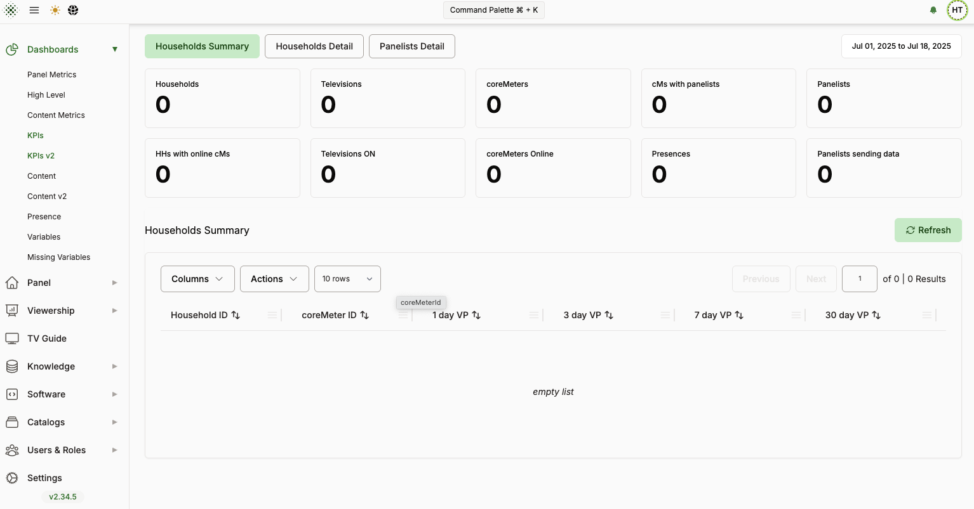 ✅ Pass
3 | Verificar que el nombre de usuario aparece | Usuario: Hypa Test | El nombre del usuario se muestra en la interfaz | Nombre visible en esquina superior derecha | ✅ Pass | 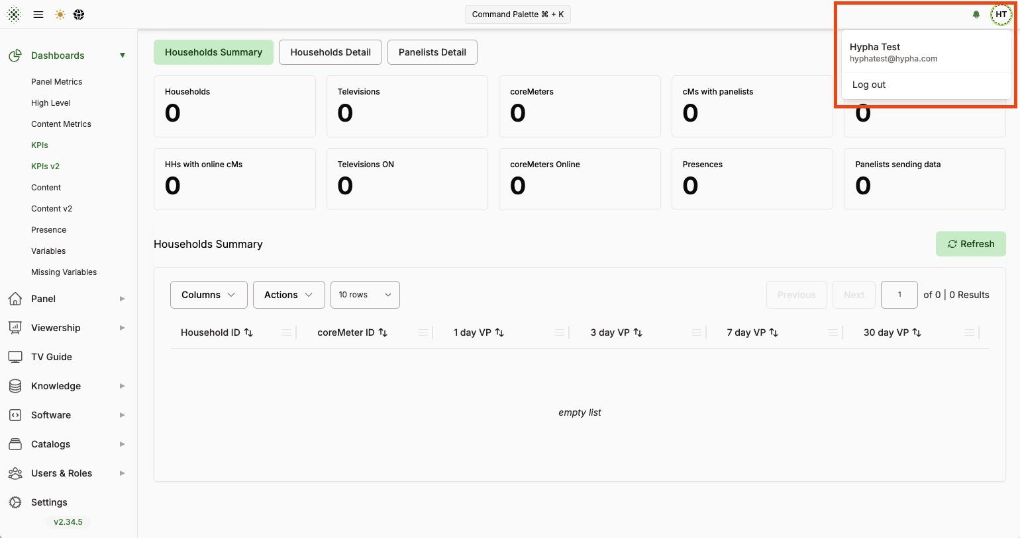
4 | Navegar a Viewership -> Households

